目录
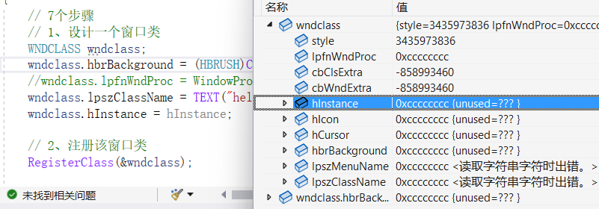
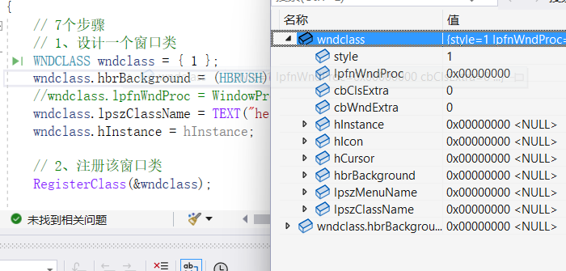
1、第一个图形界面程序 | 练习：
vs2022
 | 1、创建一个窗口程序，学习如何查询文档
2、什么是事件？什么是消息？
触发事件，事件 被封装成 消息 | 2、查一下Windows有多少种消息，概要了解一下每个消息的作业.

3、什么是窗口过程？ | 3、WNDCLASS wndclass = {0}; // 将第一个成员初始化为1，其他初始化为0或NULL

4、一个完整的消息流程 | WNDCLASS wndclass; // 未初始化，得到的值随机的

 | 区别

04
1、系统/用户触发的某个动作 |  |  |  | //事件

2、系统将这些信息存储到MSG结构体中 |  |  |  | //消息

3、系统将该消息存储到相关应用程序的消息队列中 |  |  |  | //消息队列

MSG Msg；
4、while(GetMessage(&Msg,NULL,0,0)) |  |  |  | //从队列中获取消息
{
TranslateMessage(&Msg); |  |  |  | //翻译消息
DispatchMessage(&Msg); |  |  |  | //分派消息
}

5、DispatchMessage将加工过的消息传递
给操作系统

6、系统调用窗口过程函数

7、LRESULT CALLBACK WindowProc( |  |  |  | //窗口过程函数
 | IN HWND hwnd,
 | IN UINT uMsg,
 | IN WPARAM wParam,
 | IN LPARAM lParam
 | );

系统消息队列与应用程序消息队列：

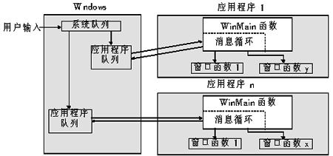

 |  | XXXXXXX | 窗口1 |  | 从队列里取出消息。。。

 | XXXXXXXXXXXX |  |  |  | 判断消息的类型 是不是我关心的 是就处理
 |  | XXXXXXX | 窗口2 |  | 不是 让Windows去处理

 |  | XXXXXXX | 窗口3

